ปรับแต่งปฏิทินของคุณ
ไปที่เมนูรูปแบบ >> ธีม
เนรมิตปฏิทินปี 2020 ให้โดดเด่นในรูปแบบของคุณ
ลองใช้ธีม 16 แบบเพื่อสร้างสรรค์ปฏิทินปี 2020 ในแบบของคุณ - แค่ไปที่เมนู "รูปแบบ" แล้วเลือก "ธีม" - ดูและเลือกรายการที่ถูกใจจากธีมที่มีให้ในแผงด้านข้าง - ใช้ธีมตามค่าเริ่มต้นหรือปรับเปลี่ยนให้ตรงใจคุณโดยคลิก “ปรับแต่ง”

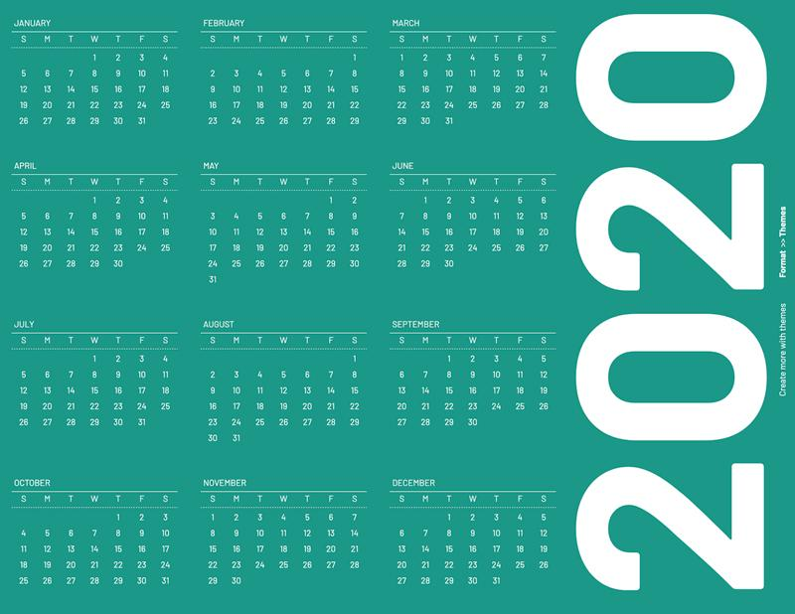
สตรีมไลน์

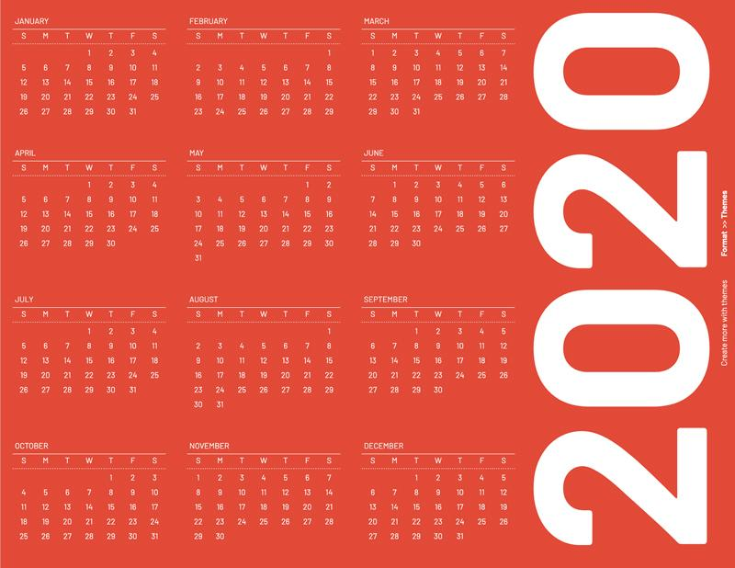
เรโทร

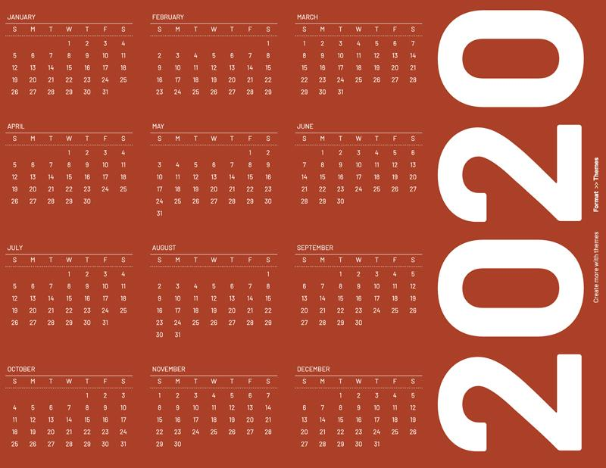 | 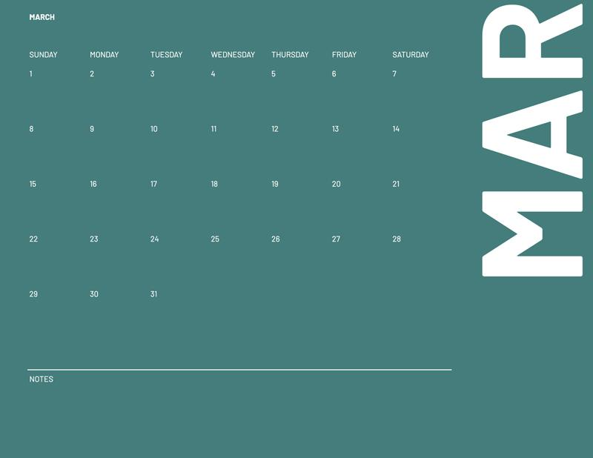
คอรัล

เคล็ดลับ: แทรกรูปภาพในเซลล์โดยใช้วิธีดังนี้ แทรก >> รูปภาพ >> รูปภาพในเซลล์

